Vitaliteitsmatrix invullen
Invulinstructie:
Vul in de eerste kolom de naam of de initialen van je medewerker in.
Vul vervolgens bij kwartaal 1 in welk kwadrant hij zich bevindt. Gebruik hiervoor het dropdownmenu .
Vanaf rij 38 zie je de optelsom per kwartaal.
Op het tabblad teamprofiel, zie je de uitkomsten in de vorm van een grafiek voor nog meer overzicht.
Let op: Alleen de grijze velden invullen. De rest gaat automatisch.
 | TEAM TEMPLATE
 | Initialen medewerker | Kwartaal 1 | Kwartaal 2 | Kwartaal 3 | Kwartaal 4 | Bouwers
1 | AB | Bouwers | Afdrijvers | Bouwers | Afdrijvers | Afdrijvers
2 |  |  |  |  |  | Achterblijvers
3 |  |  |  |  |  | Stuklopers
4
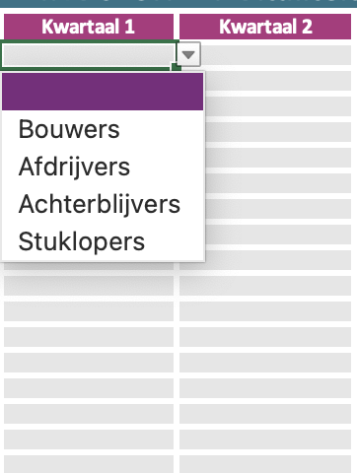
5
6
7
8
9
10
11
12
13
14
15
16
17
18
19
20
21
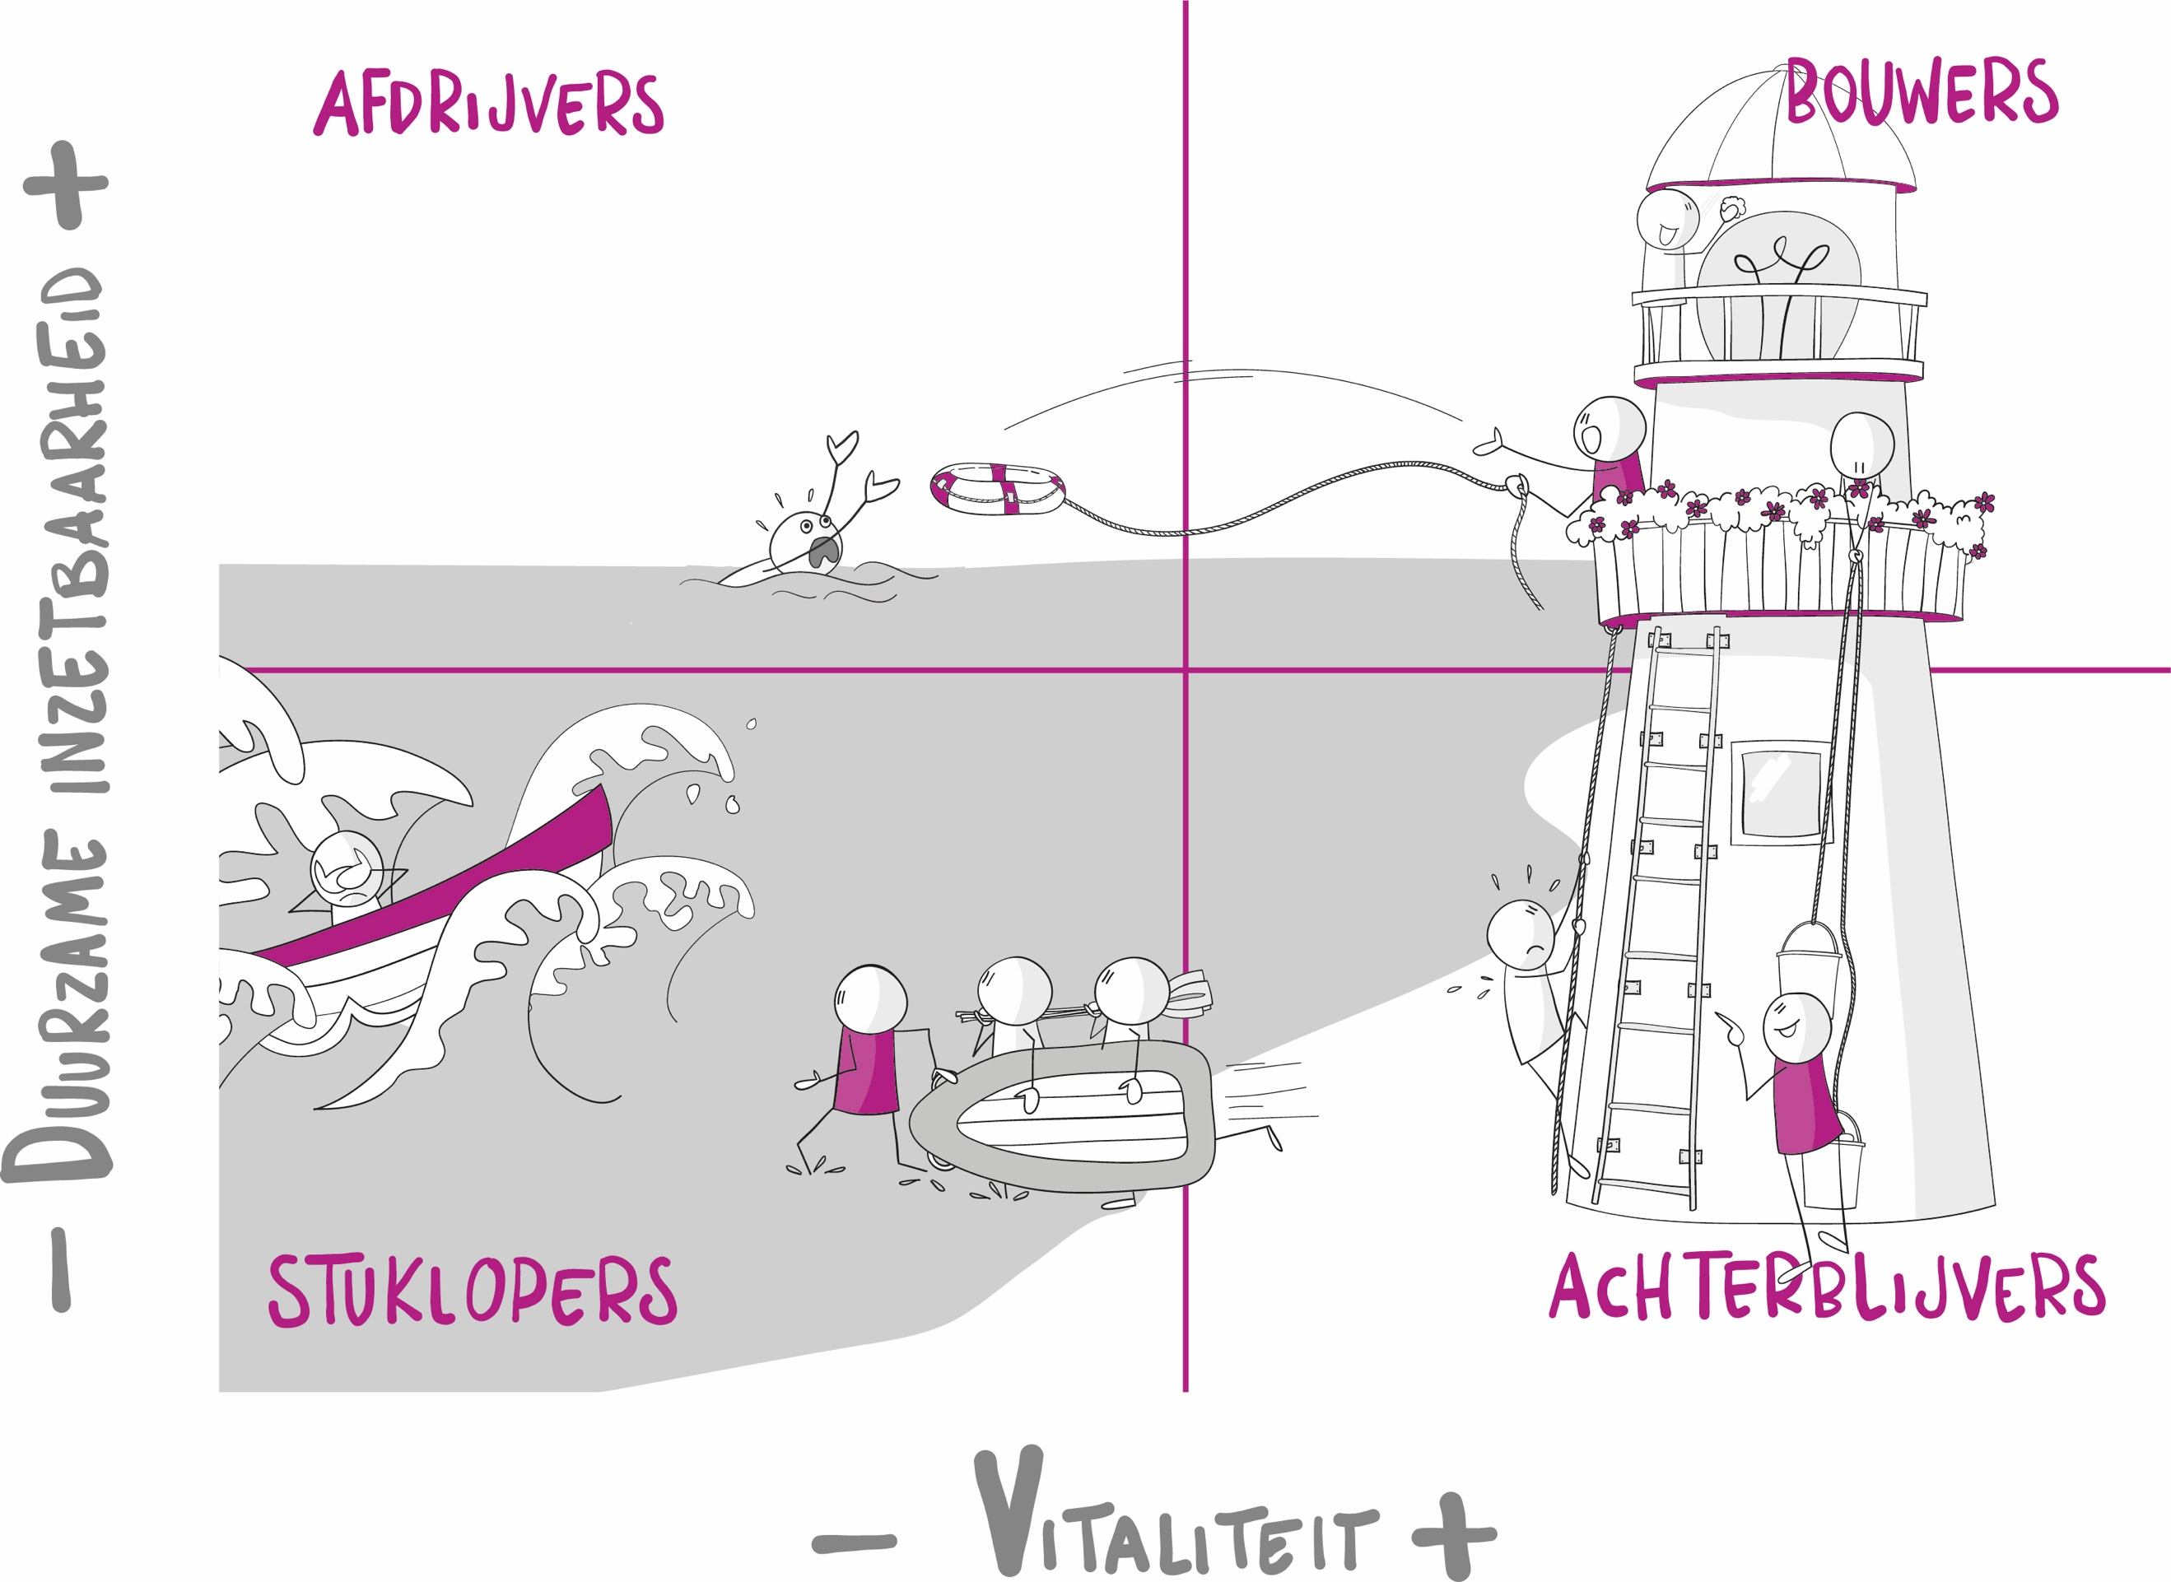
22
23
24
25
26
27
28
29
30

 | Kwartaal 1 | 1
 | Bouwers | 1 | 100%
 | Afdrijvers | 0 | 0%
 | Achterblijvers | 0 | 0%
 | Stuklopers | 0 | 0%

 | Kwartaal 2 | 1
 | Bouwers | 0 | 0%
 | Afdrijvers | 1 | 100%
 | Achterblijvers | 0 | 0%
 | Stuklopers | 0 | 0%

 | Kwartaal 3 | 1
 | Bouwers | 1 | 100%
 | Afdrijvers | 0 | 0%
 | Achterblijvers | 0 | 0%
 | Stuklopers | 0 | 0%

 | Kwartaal 4 | 1
 | Bouwers | 0 | 0%
 | Afdrijvers | 1 | 100%
 | Achterblijvers | 0 | 0%
 | Stuklopers | 0 | 0%

 |  | Q1 | Q2 | Q3 | Q4
 | Bouwers | 100% | 0% | 100% | 0%
 | Afdrijvers | 0% | 100% | 0% | 100%
 | Achterblijvers | 0% | 0% | 0% | 0%
 | Stuklopers | 0% | 0% | 0% | 0%

Teamprofiel
 | Bouwers | Afdrijvers | Achterblijvers | Stuklopers
Q1 | 100% | 0% | 0% | 0%
Q2 | 0% | 100% | 0% | 0%
Q3 | 100% | 0% | 0% | 0%
Q4 | 0% | 100% | 0% | 0%
Resultaten kwartaal 1 | Ontwikkeling kwartalen
Bouwers | 100%
Afdrijvers | 0%
Achterblijvers | 0%
Stuklopers | 0%

Resultaten kwartaal 2
Bouwers | 0%
Afdrijvers | 100%
Achterblijvers | 0%
Stuklopers | 0%

Resultaten kwartaal 3
Bouwers | 0%
Afdrijvers | 100%
Achterblijvers | 0%
Stuklopers | 0%

Resultaten kwartaal 4
Bouwers | 0%
Afdrijvers | 100%
Achterblijvers | 0%
Stuklopers | 0%

